タイトル画面
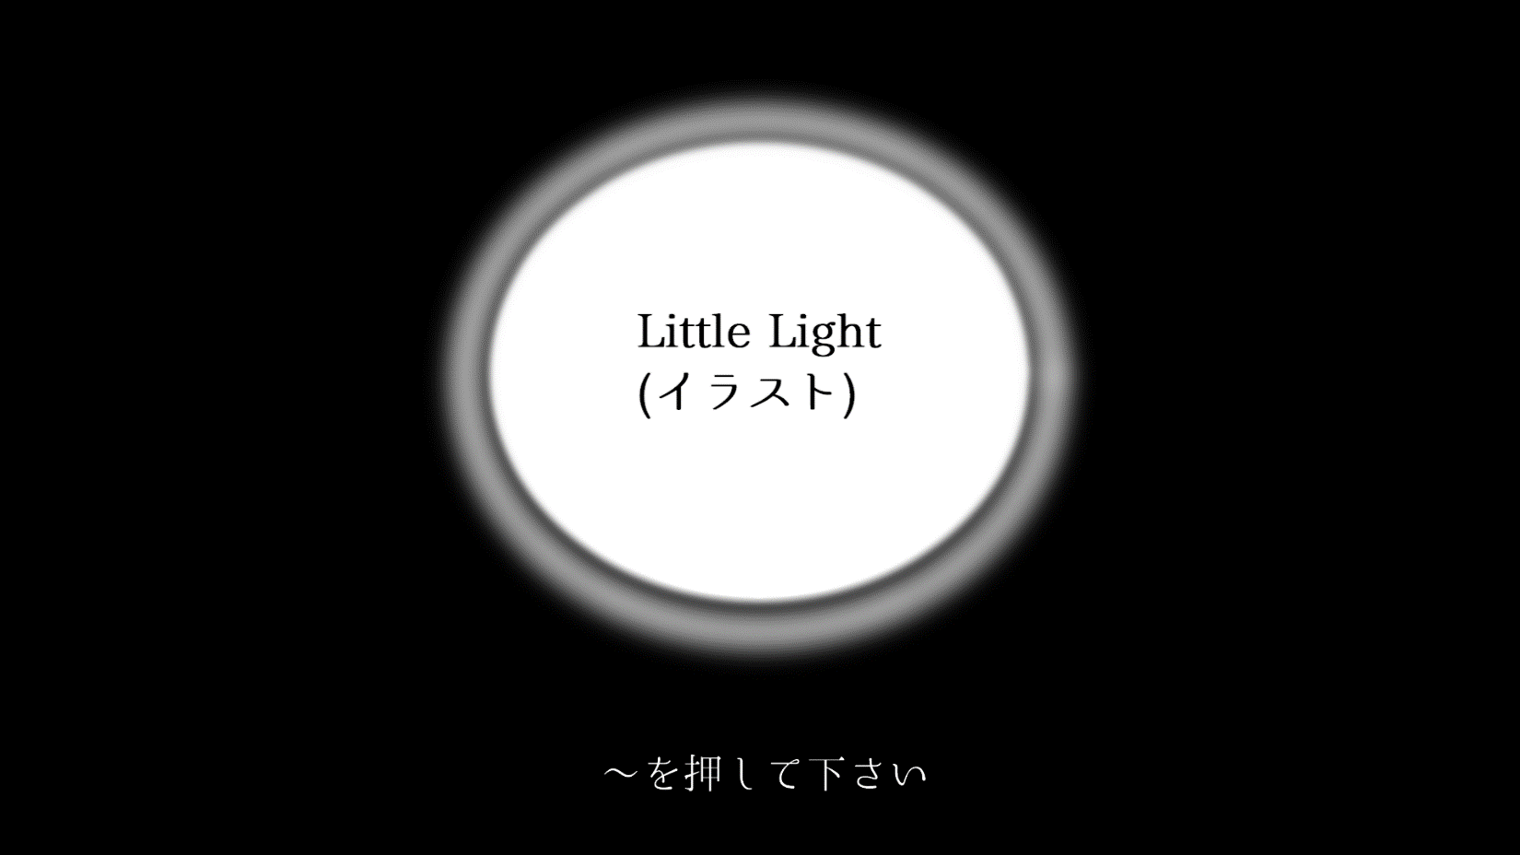
 |  |  | オブジェクト列挙

 |  | シーン画面

項目 | 仕事内容
タイトル | イラスト(最終的にはアニメーションムービー)
スタート | 画面下側に配置、機器からの値を基に人数選択へ画面遷移

人数選択
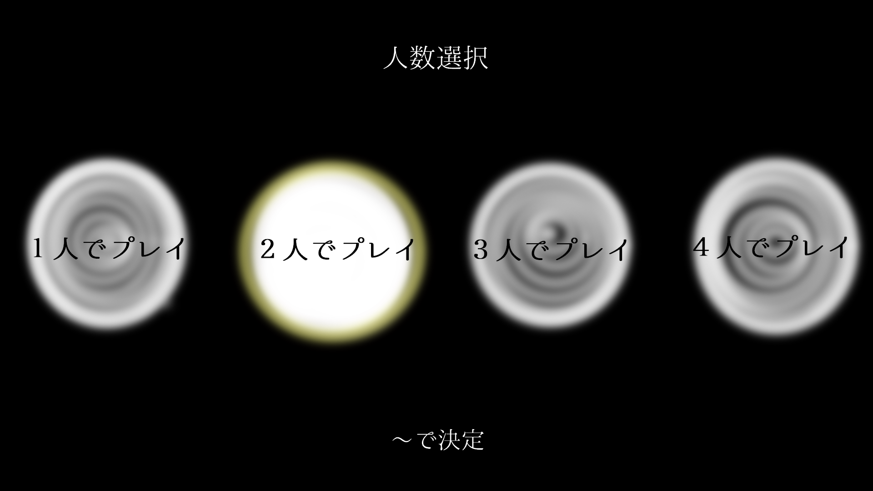
 |  |  | オブジェクト列挙

 |  | シーン画面

仕事名 | 仕事内容
戻るボタン(未定) | モード選択へ画面遷移
人数選択肢 | イラスト(一枚にまとめないように注意)
選択強調 | 選択中の人数を強調
カーソルの移動 | 機器からの値を基にカーソルを移動
選択確定 | 機器からの値を基に確定し、キャラクター選択へ画面遷移

キャラクター選択
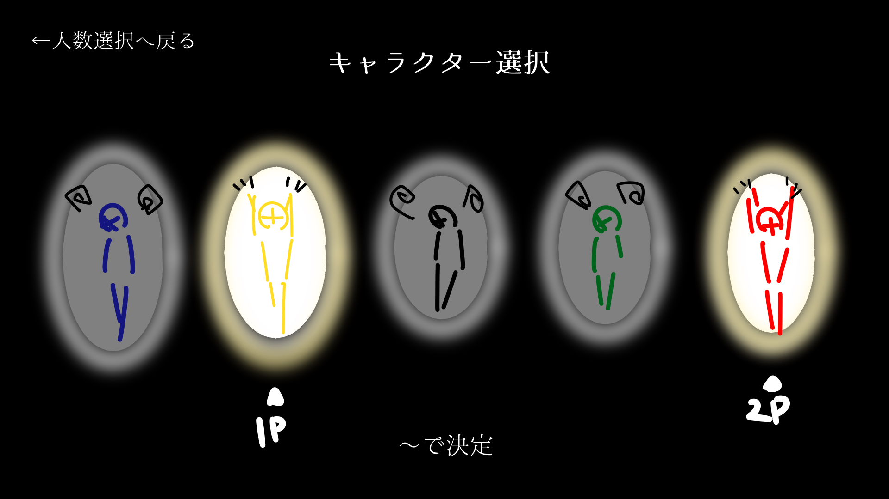
 |  |  | オブジェクト列挙

 |  | シーン画面

仕事名 | 仕事内容
戻るボタン | 人数選択へ画面遷移
キャラクター選択肢 | イラスト(一枚にまとめないように注意)
各カーソルを表示 | 各プレイヤーのカーソル
選択強調 | 各カーソル中の選択しを強調
キャラクター説明 | 選択中のキャラクターの説明を表示
確定強調 | 各選択確定をしたプレイヤーが分かるよう強調
カーソルの移動 | 機器からの値を基に各カーソルを移動
選択確定 | 機器からの値を基に確定し、全員の確定後、名前入力へ画面遷移

名前入力
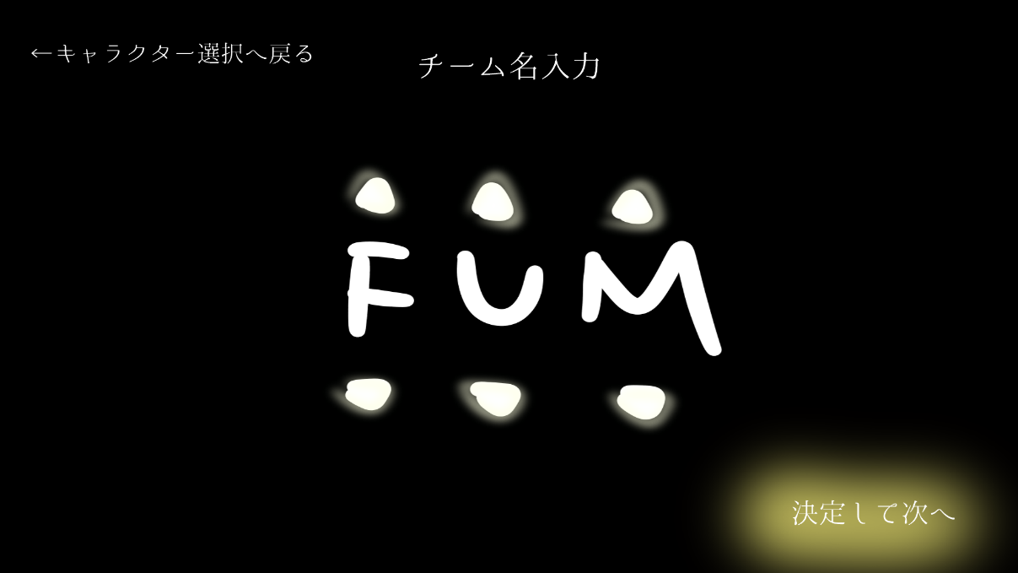
 |  |  | オブジェクト列挙

 |  | シーン画面

仕事名 | 仕事内容
戻るボタン | キャラクター選択へ画面遷移
英文字 | 英文字と数字
文字列の回転 | 機器からの値を基に各文字列を回転
決定ボタン | 機器からの値を基に名前を決定するボタン、難易度選択へ画面遷移

難易度選択
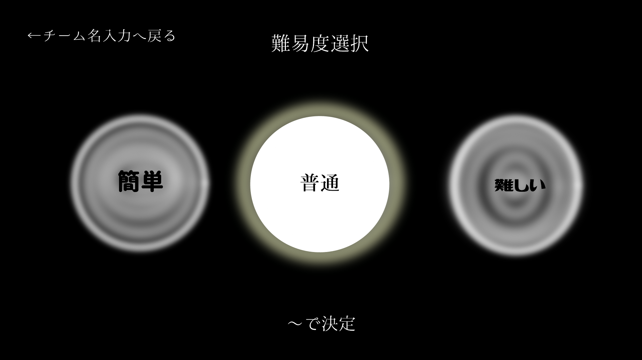
 |  |  | オブジェクト列挙

 |  | シーン画面

仕事名 | 仕事内容
戻るボタン | キャラクター選択へ画面遷移
難易度選択肢 | イラスト(一枚にまとめないように注意)
選択強調 | 選択中の難易度を強調
難易度説明 | 選択中の難易度の説明を表示
カーソルの移動 | 機器からの値を基にカーソルを移動
選択確定 | 機器からの値を基に確定し、ステージ選択へ画面遷移

ステージ選択
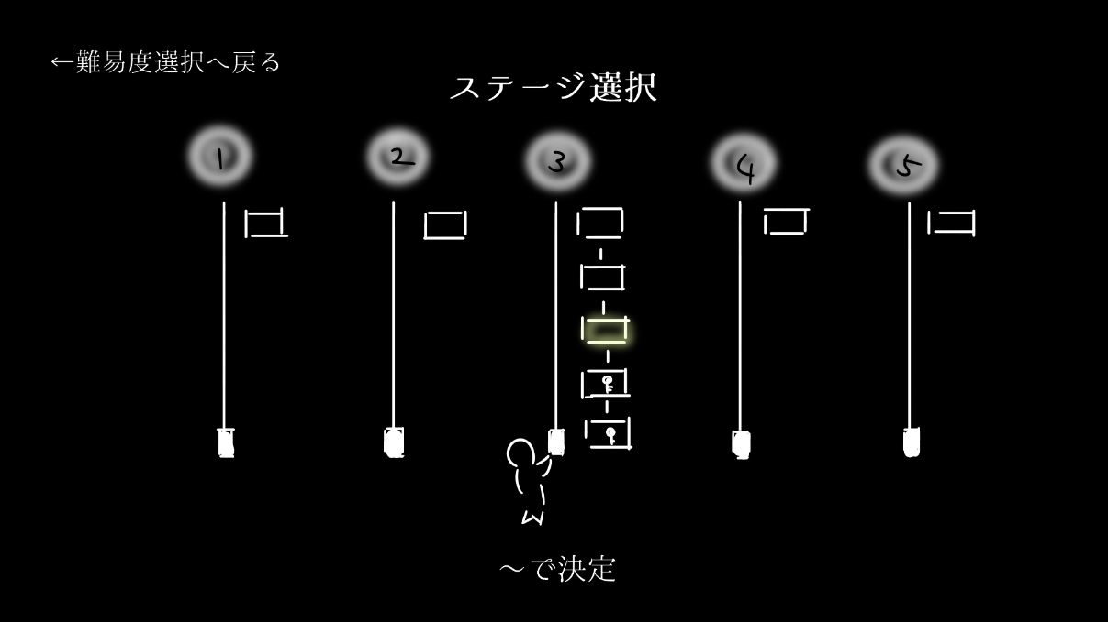
 |  |  | オブジェクト列挙

 |  | シーン画面

仕事名 | 仕事内容
戻るボタン | 難易度選択へ画面遷移
ステージ選択肢 | イラスト(一枚にまとめないように注意)
選択強調 | 選択中の難易度を強調
ステージ説明 | 選択中のステージの説明を表示
カーソルの移動 | 機器からの値を基にカーソルを移動
選択確定 | 機器からの値を基に確定し、ゲーム画面へ遷移

ゲームオーバー画面
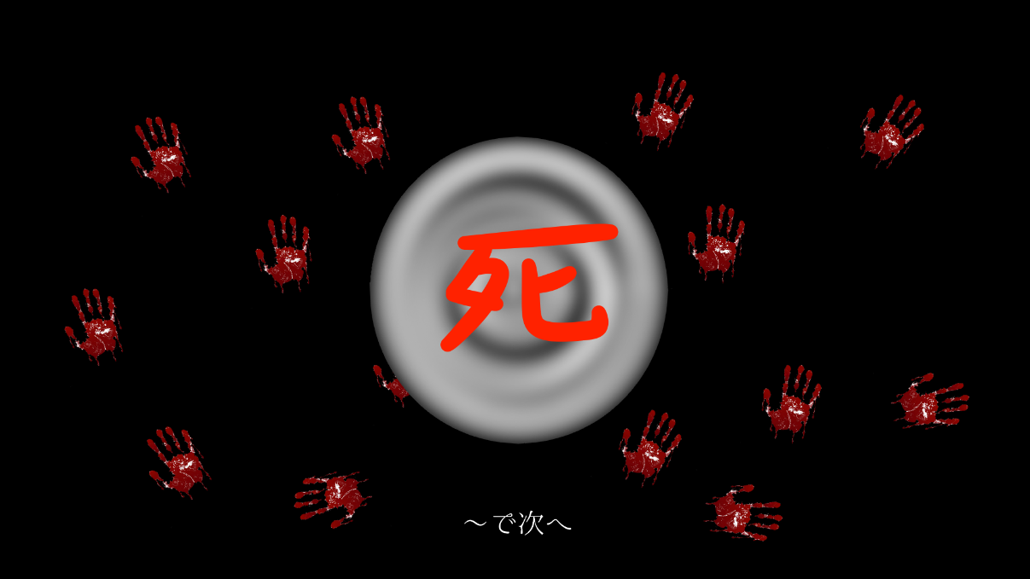
 |  |  | オブジェクト列挙

 |  | シーン画面

仕事名 | 仕事内容
 | 残機が０になった場合
ゲームオーバー | イラスト
次へ | 機器からの値を基に戻る場所選択へ画面遷移

ランキング画面(小)
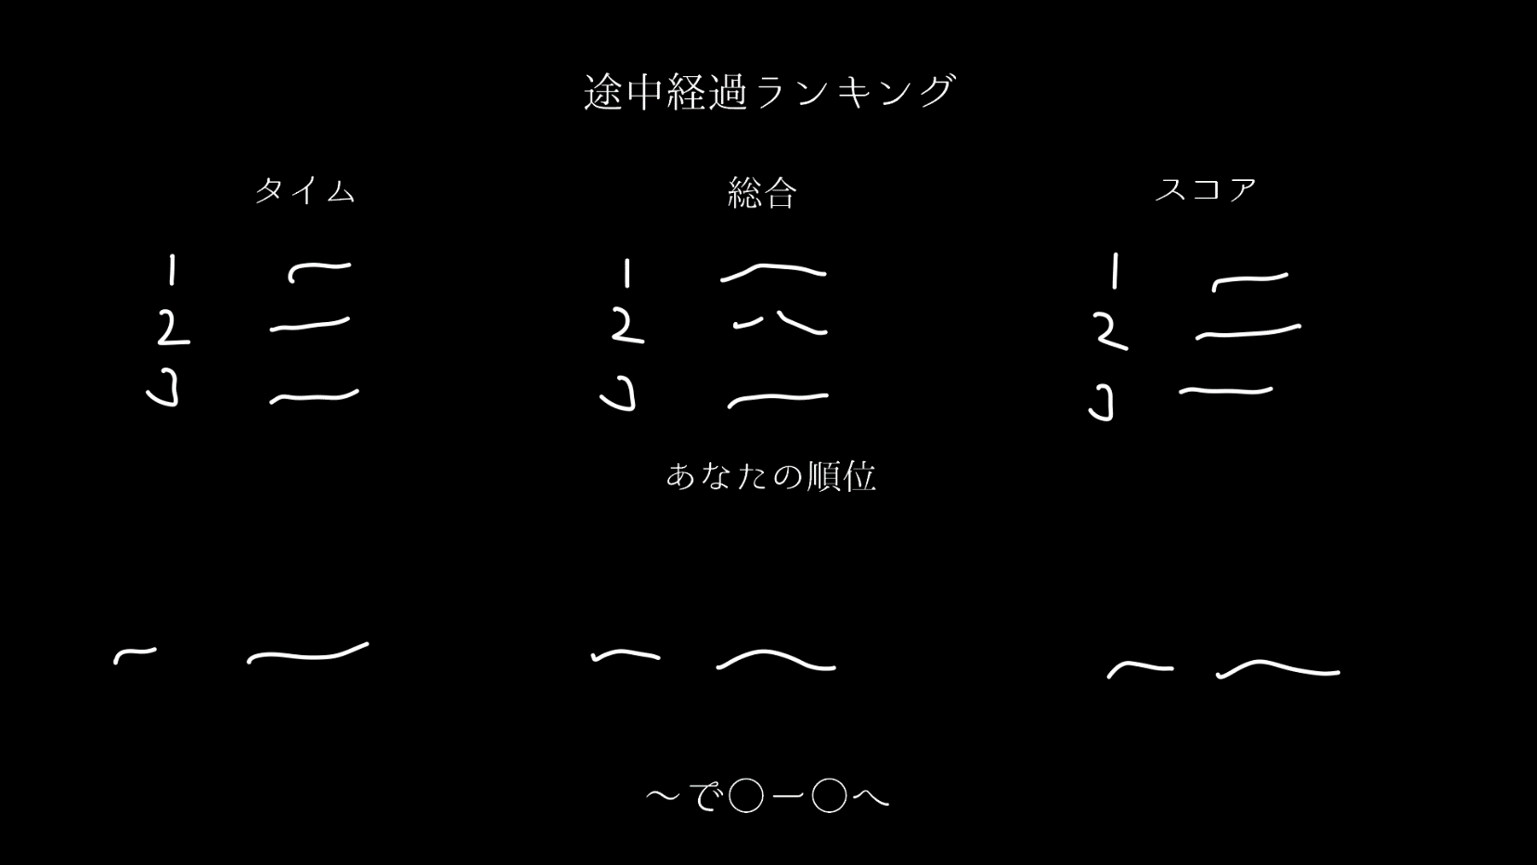
 |  |  | オブジェクト列挙

 |  | シーン画面

仕事名 | 仕事内容
 | ステージ最終面以外のクリア時
タイム | クリア面情報よりタイムをランキング化
スコア | クリア面情報よりスコアをランキング化
総合 | クリア面情報よりタイムとスコアの総合をランキング化
一言 | 総合順位から一言を表示(最終的には各ランキングの順位と特徴)
次へ | 機器からの値を基に次の面へ遷移

ステージクリア画面
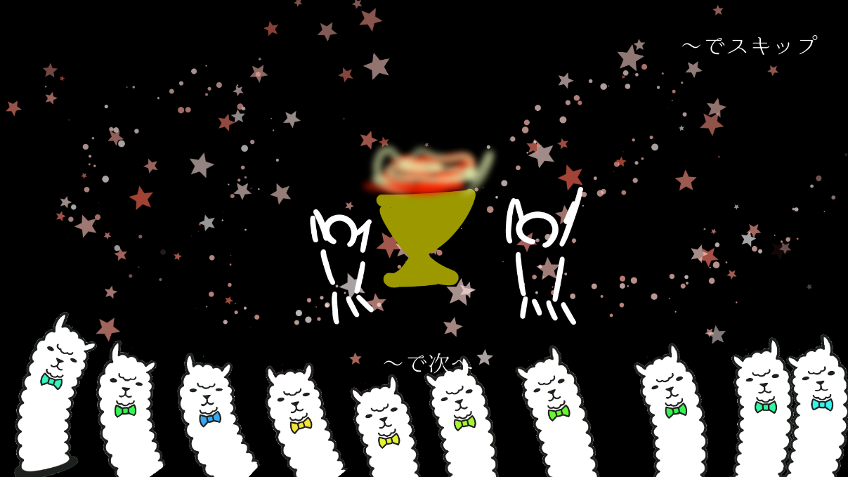
 |  |  | オブジェクト列挙

 |  | シーン画面

仕事名 | 仕事内容
 | ステージ最終面(ボス撃破)の場合
ゲームクリア | イラスト(最終的にはアニメーションムービー)
スキップ | 機器からの値を基にランキング画面(大)へ遷移(長押し)
次へ | ムービーが終わり次第表示、機器からの値を基にランキング画面(大)へ遷移

ランキング画面(大)
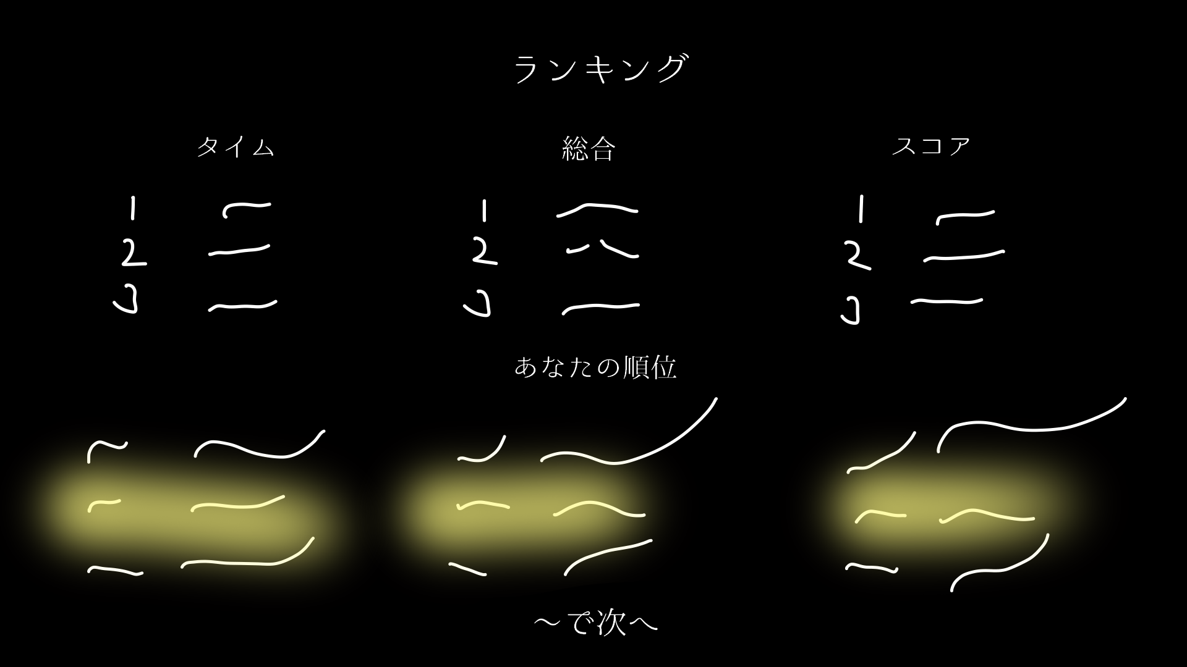
 |  |  | オブジェクト列挙

 |  | シーン画面

仕事名 | 仕事内容
 | ステージ最終面のクリア時
タイム | ステージ情報よりタイムをランキング化
スコア | ステージ情報よりスコアをランキング化
総合 | ステージ情報よりタイムとスコアの総合をランキング化
一言 | 総合順位から一言を表示(最終的には各ランキングの順位と特徴)
演出 | (最終的にはランキングに応じて派手なアニメーション)
次へ | 機器からの値を基に戻る場所選択へ画面遷移

成績称号画面
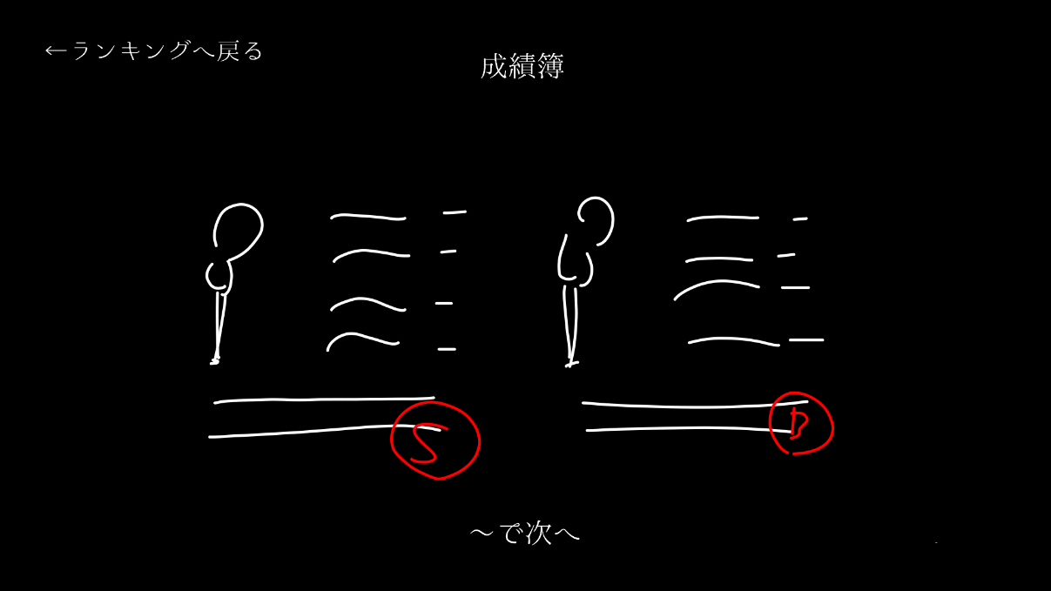
 |  |  | オブジェクト列挙

 |  | シーン画面

仕事名 | 仕事内容
 | ステージ最終面のクリア時
タイム | ステージ情報よりタイムをランキング化
スコア | ステージ情報よりスコアをランキング化
総合 | ステージ情報よりタイムとスコアの総合をランキング化
一言 | 総合順位から一言を表示(最終的には各ランキングの順位と特徴)
演出 | (最終的にはランキングに応じて派手なアニメーション)
次へ | 機器からの値を基に戻る場所選択へ画面遷移

